상품제안서
인켈 올인원 블루투스5.0 20W 시스템 레트로 오디오 | 상품코드: S40971

 |  |  |  |  |  |  | 02-713-8555 | www.synergygift.co.kr
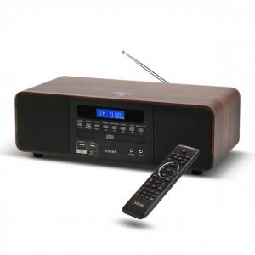

【상세/제작정보】

【인쇄/포장옵션】 | 라벨지스티커 / 포장지포장

【공급단가】 | 수량 | 5~ | 20~ | 50~ | 100~ | 300~
*VAT별도 | 단가 | 158,780원 | 152,320원 | 147,160원 | 143,290원 | 140,700원

【상품 URL】 | https://www.synergygift.co.kr:443/src/goods_detail.php?gdno=40971

